Sheet1
PART1
 | 一、万用表的使用 |  |  |  |  |  |  |  |  |  | PART2 | 电路板测试
 | 1、测电阻 |  |  |  |  |  |  |  |  |  | 1、呼吸灯
 |  | 组别 | 色环颜色 | 标称值 | 允许偏差 | 测量值 |  |  |  | 实际误差 |  | 引脚 | 幅度 | 周期 | 波形
 |  |  |  |  |  | 第1次 | 第2次 | 第3次 | 平均值 |  |  | 1脚 | 2.88V | 1.18s | 三角波
 |  | 1 | 棕黑黑黄棕 | 1M | 1% | 1.0033M | 1.003M | 1.0036M | 1.0033M | 0.33% |  | 7脚 | 9.35V | 1.17s | 方波 |  | 这两张照片是幸运转盘U1的
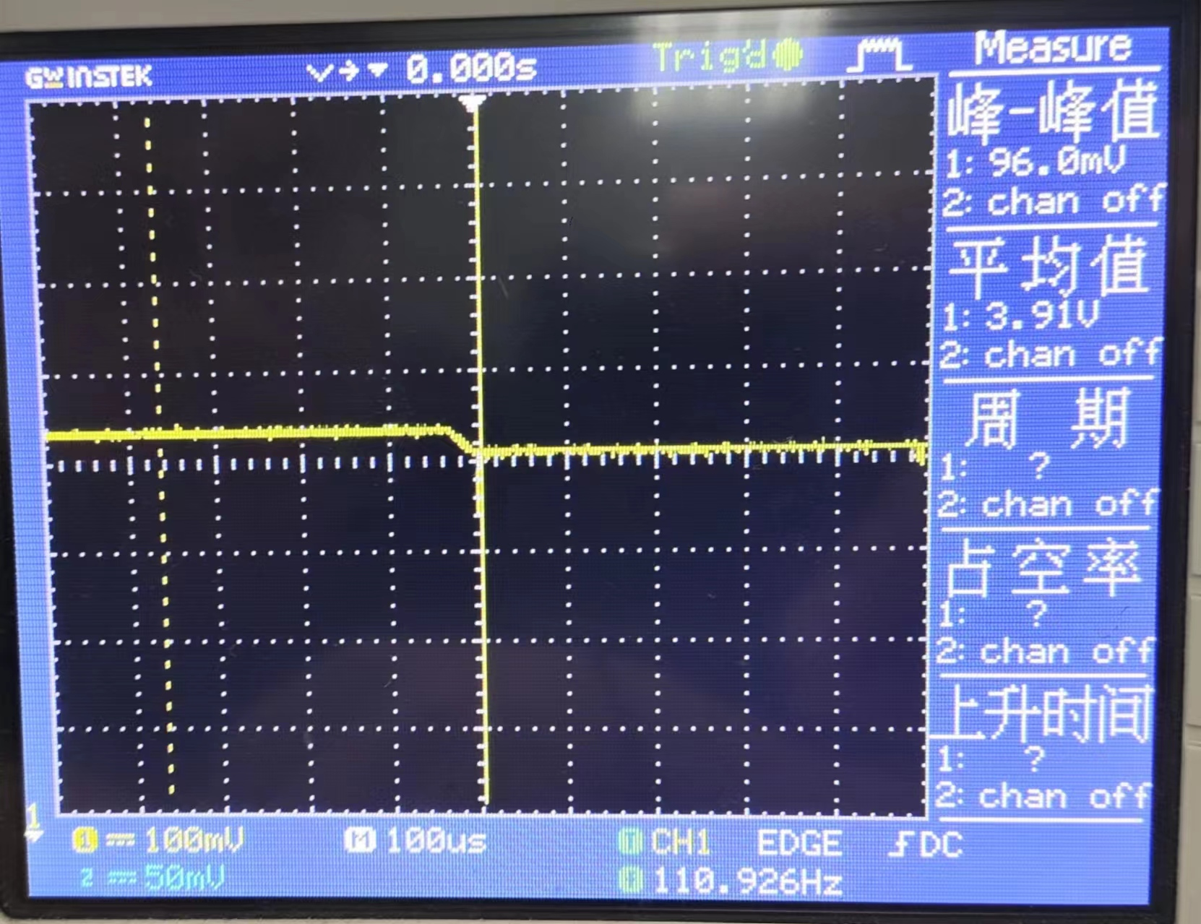
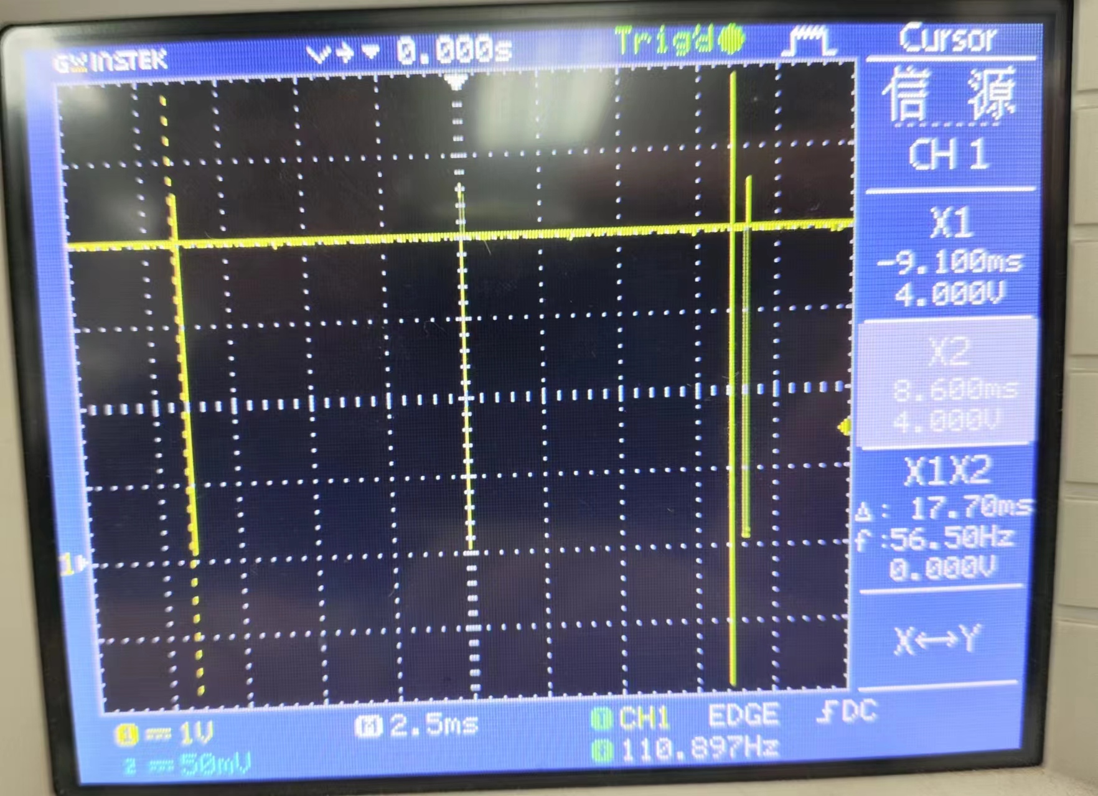
 |  | 2 | 黄紫黑橙棕 | 0.47M | 1% | 0.4871M | 0.4873M | 0.4868M | 0.4871M | 3.63% | 2、幸运转盘
 |  | 3 | 橙黑黑橙棕 | 0.3M | 1% | 0.2993M | 0.2996M | 0.2995M | 0.2995M | -0.18% |  | U1 | 幅度 | 周期 | 负脉冲宽度
 | 2、测电容 |  |  |  |  |  |  |  |  |  |  |  | 3.75V | 12.4ms | 88μs
 |  | 组别 | 标称值 | 测量值 |  |  |  | 实际误差
 |  |  |  | 第1次 | 第2次 | 第3次 | 平均值 |  |  |  |  | U2 | 幅度 | 周期 | 正脉冲宽度 | 占空比
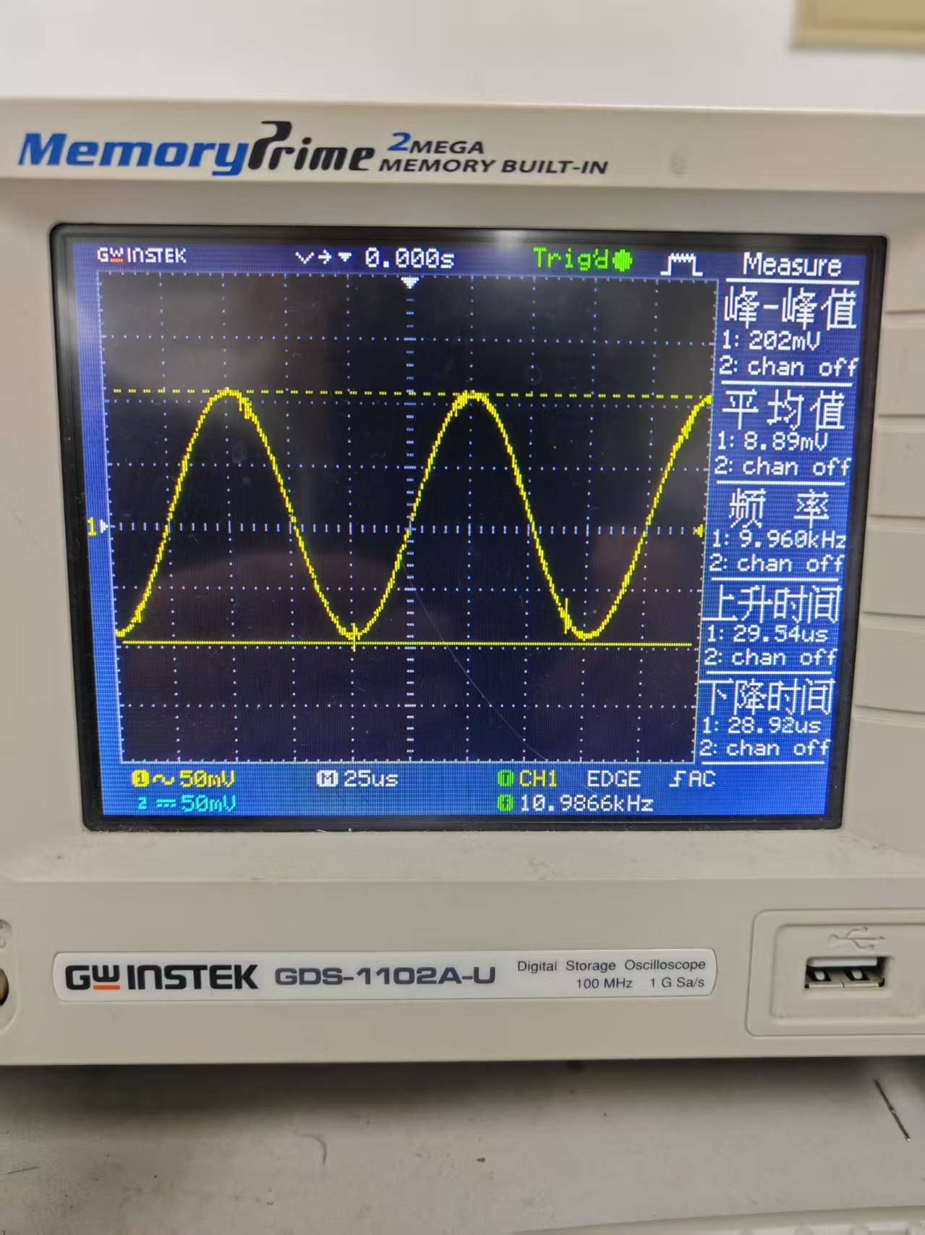
 |  | 1 | 1uF | 1.0894uF | 1.0955uF | 1.0924uF | 1.0924uF | 9.24% |  |  |  |  | 1.96V | 127ms | 12.8ms | 10.08%
 |  | 2 | 47uF | 59.50uF | 59.37uF | 59.56uF | 59.48uF | 26.55%
 | 3、二极管正向导通压降 | 3 | 1nF | 0.99nF | 0.979nF | 0.980nF | 0.983nF | -1.70% |  |  |  | 三极管Q1发射极 | 停止闪烁时电压
 |  | hFE示数 |  |  |  |  |  |  |  |  |  |  | 3.12V
 |  | 第1次 | 第2次 | 第3次 | 平均值 |  |  |  | 经多次测量，且等待直至示数稳定所得数值均偏大，询问老师得知大电容偏差较大正常 |  | 3、流水灯
 |  | 371 | 374 | 373 | 372.67 |  |  |  |  |  |  | NE555 | 幅度 | 频率 | 上升时间 | 下降时间
 | 4、三极管 | 记得画图！像右边这样 |  |  |  |  |  |  |  |  |  |  | 2.42V | 13.02Hz | 110.0ns | 168.0ns
 |  | hFE示数
 |  | 371 | 374 | 373 | 372.67 |  |  |  |  |  |  | 4017 | 周期 | 脉冲宽度 | 占空比计算值 | 占空比理论值
 |  |  |  |  |  |  |  |  |  |  |  |  | 764ms | 76ms | 10.14% | 10%
 | 二、电源与万用表
 | 1 |  |  |  |  |  |  |  |  |  |  | Q1集周期 | 770ms
 |  | 组别 | 设定电源 | 测量值 |  |  |  | 实际误差
 |  |  |  | 第1次 | 第2次 | 第3次 | 平均值
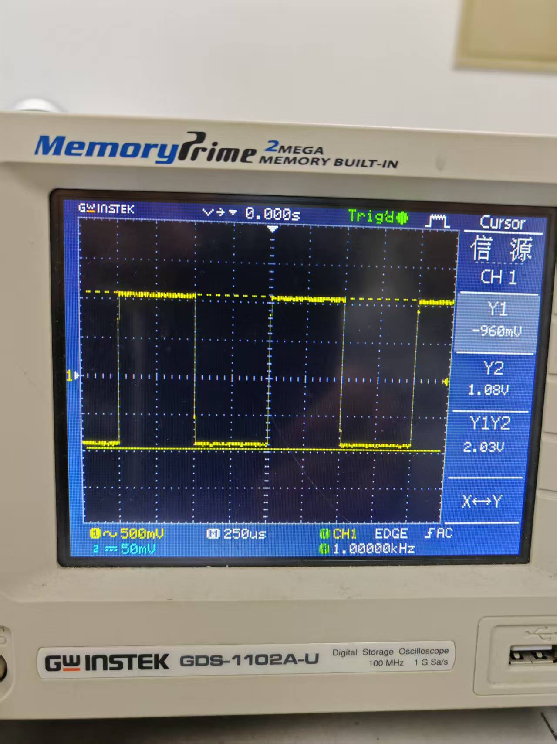
 |  | 1 | CH1（5V，1A） | 5.058V | 5.078V | 5.088V | 5.075V | 1.50%
 |  | 2 | CH2（12V，1A） | 12.074V | 12.061V | 12.085V | 12.073V | 0.61%
 | 2
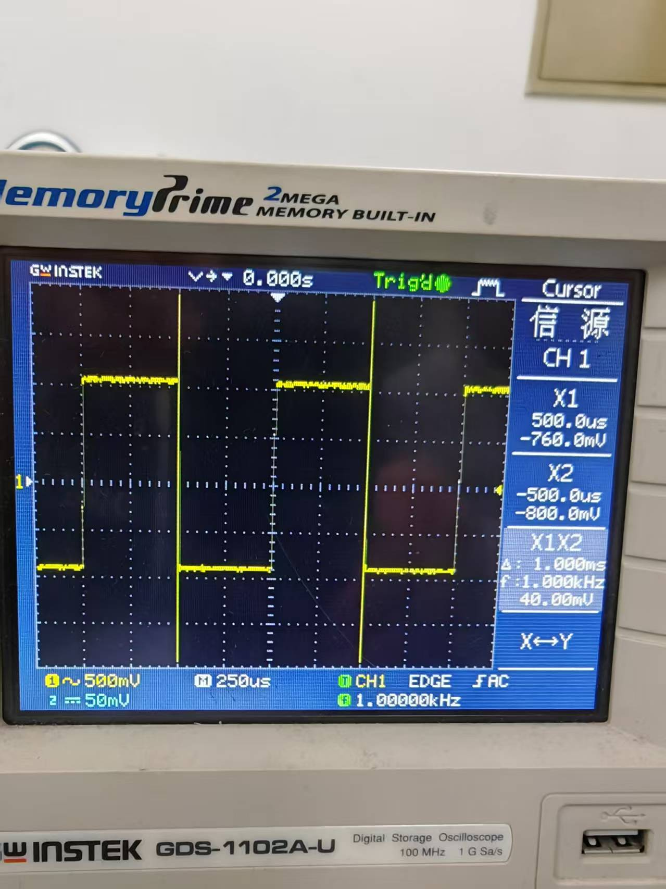
 |  | 组别 | 设定电源 | 测量值 |  |  |  | 实际误差
 |  |  |  | 第1次 | 第2次 | 第3次 | 平均值
 |  | 1 | ±5V | 10.213V | 10.212V | 10.214V | 10.213 | 2.13% | 备注：
 |  | 2 | ±12V | 24.61V | 24.60V | 24.61V | 24.61V | 2.54% | output按下时电压会上升
 | 3
 |  | 设定电源 | 测量值 |  |  |  | 实际误差
 |  |  | 第1次 | 第2次 | 第3次 | 平均值 |  | 备注
 |  | CH1（1V，0.5A） | 0.4821A | 0.4821A | 0.4820A | 0.4821A | -3.58% | output按下时电流示数会下降
 | 三、信号源与示波器
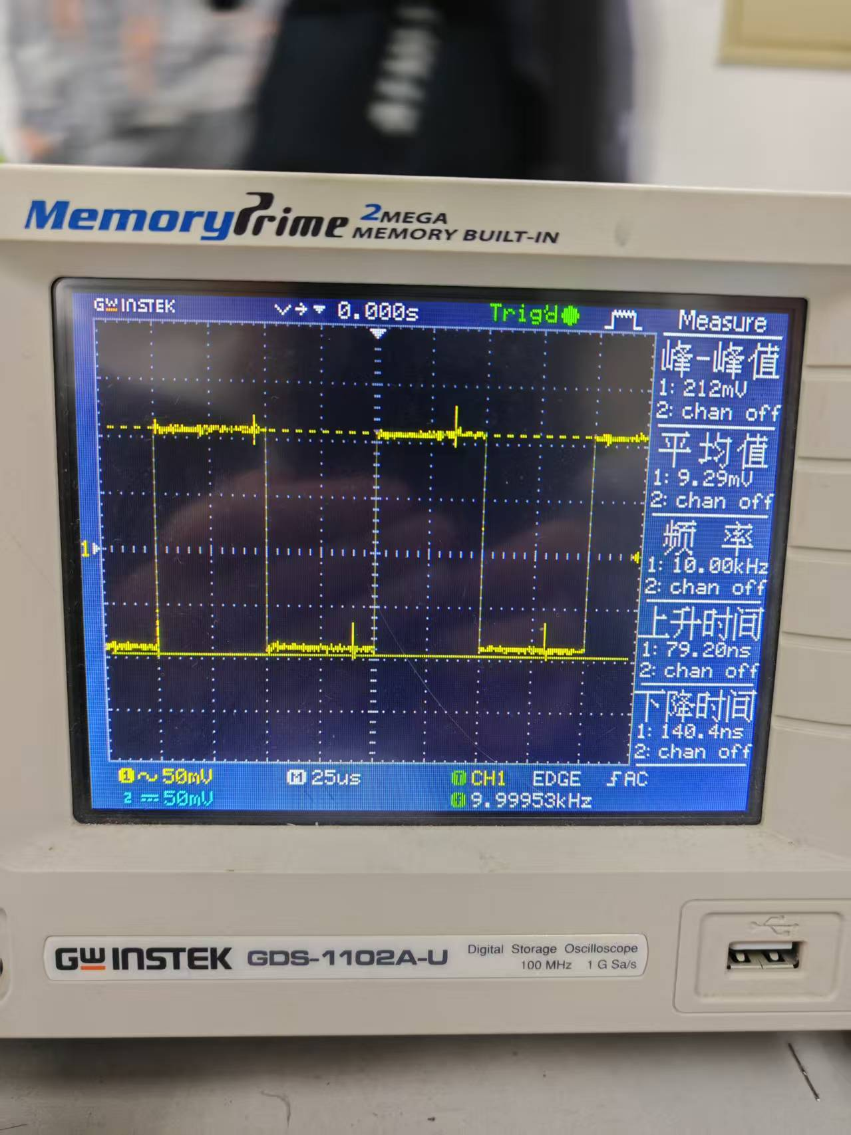
 | 1 | 幅度 | 频率
 |  | 2.03V | 1.000kHz
 | 2 | 正弦波（0.2V）
 |  | 设定频率 | 电压量程 | 扫描时间 | 测量幅度 | 测量频率
 |  | 10kHz | 50mV | 25us | 202mV | 9.960kHz
 |  | 100kHz | 50mV | 2.5us | 200mV | 100.4kHz
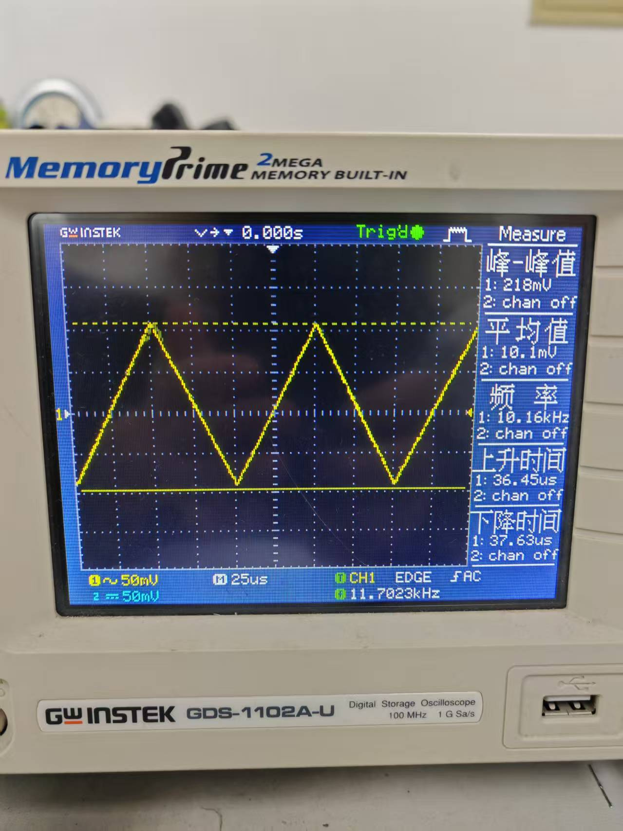
 |  | 1MHz | 50mV | 250ns | 206mV | 1.009MHz
 |  | 10MHz | 50mV | 25ns | 202mV | 10.15MHz
 | 3 | 方波
 | 方波 | 设定频率 | 电压量程 | 扫描时间 | 测量幅度 | 测量频率
 |  | 10kHz | 50mV | 25us | 212mV | 10.00kHz
 |  | 100kHz | 50mV | 2.5us | 210mV | 100.1kHz
 |  | 1MHz | 50mV | 250ns | 206mV | 999.8kHz
 | 三角波 | 设定频率 | 电压量程 | 扫描时间 | 测量幅度 | 测量频率
 |  | 10kHz | 50mV | 25us | 218mV | 10.16kHz
 |  | 100kHz | 50mV | 2.5us | 196mV | 100.4kHz
 |  | 500kHz | 50mV | 500ns | 203mV | 501.2kHz

 | 4 | 幅度 | 测量幅度 | 偏差
 |  | 0.5V | 0.504V | 0.80%
 |  | 1.0V | 0.998V | -0.20%
 |  | 1.5V | 1.48V | -1.30%
 |  | 2.0V | 2.04V | 2.00%

